材料資料片 TR2 VHR
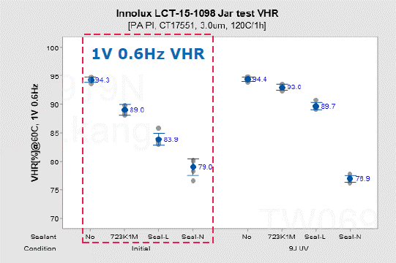
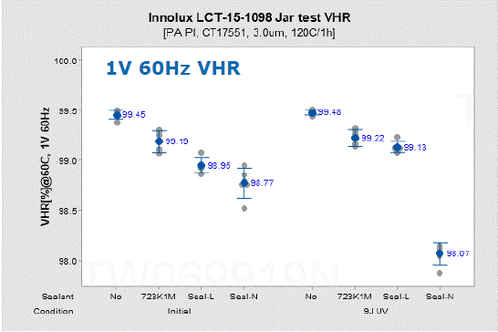
TR2 | LC | PI | Sealant | Condition | VHR (Blank) | VHR (Heat) | VHR (vis+Heat) | Vender | Measure condition (Voltage:V) | Measure condition (Frequence:hz) | File source
 | LCT-15-1098 | RB005 | NA | Before UV | NA | 99.45 | NA | Merck | 1 | 60 | CAS-A-19-075 Innolux LCT-15-1098 723K1M sealant N and sealant L contact test
 | LCT-15-1098 | RB005 | 723K1M | Before UV | NA | 99.19 | NA | Merck | 1 | 60 | CAS-A-19-075 Innolux LCT-15-1098 723K1M sealant N and sealant L contact test
 | LCT-15-1098 | RB005 | 7142T | Before UV | NA | 98.95 | NA | Merck | 1 | 60 | CAS-A-19-075 Innolux LCT-15-1098 723K1M sealant N and sealant L contact test
 | LCT-15-1098 | RB005 | V386 | Before UV | NA | 98.77 | NA | Merck | 1 | 60 | CAS-A-19-075 Innolux LCT-15-1098 723K1M sealant N and sealant L contact test
 | LCT-15-1098 | RB005 | NA | Before UV | NA | 94.30 | NA | Merck | 1 | 0.6 | CAS-A-19-075 Innolux LCT-15-1098 723K1M sealant N and sealant L contact test
 | LCT-15-1098 | RB005 | 723K1M | Before UV | NA | 89.00 | NA | Merck | 1 | 0.6 | CAS-A-19-075 Innolux LCT-15-1098 723K1M sealant N and sealant L contact test
 | LCT-15-1098 | RB005 | 7142T | Before UV | NA | 83.90 | NA | Merck | 1 | 0.6 | CAS-A-19-075 Innolux LCT-15-1098 723K1M sealant N and sealant L contact test
 | LCT-15-1098 | RB005 | V386 | Before UV | NA | 79.00 | NA | Merck | 1 | 0.6 | CAS-A-19-075 Innolux LCT-15-1098 723K1M sealant N and sealant L contact test
 | LCT-17-1336 | RB005 | NA | Before UV | NA | 98.85 | NA | Merck | 1 | 60 | CAS-A-19-073 Innolux Mobile UB-FFS LC sealant N
 | LCT-17-1336 | RB005 | 7142T | Before UV | NA | 94.95 | NA | Merck | 1 | 60 | CAS-A-19-073 Innolux Mobile UB-FFS LC sealant N
 | LCT-17-1336 | RB005 | V386 | Before UV | NA | 97.22 | NA | Merck | 1 | 60 | CAS-A-19-073 Innolux Mobile UB-FFS LC sealant N
 | LCT-17-1336 | RB005 | NA | After UV | NA | 98.86 | NA | Merck | 1 | 60 | CAS-A-19-073 Innolux Mobile UB-FFS LC sealant N
 | LCT-17-1336 | RB005 | 7142T | After UV | NA | 93.53 | NA | Merck | 1 | 60 | CAS-A-19-073 Innolux Mobile UB-FFS LC sealant N
 | LCT-17-1336 | RB005 | V386 | After UV | NA | 92.62 | NA | Merck | 1 | 60 | CAS-A-19-073 Innolux Mobile UB-FFS LC sealant N
 | LCT-15-1098 | RB005 | NA | Before UV | NA | 99.45 | NA | Merck | 1 | 60 | CAS-A-19-073 Innolux Mobile UB-FFS LC sealant N
 | LCT-15-1098 | RB005 | V386 | Before UV | NA | 98.94 | NA | Merck | 1 | 60 | CAS-A-19-073 Innolux Mobile UB-FFS LC sealant N
 | LCT-15-1098 | RB005 | NA | After UV | NA | 99.45 | NA | Merck | 1 | 60 | CAS-A-19-073 Innolux Mobile UB-FFS LC sealant N
 | LCT-15-1098 | RB005 | V386 | After UV | NA | 98.30 | NA | Merck | 1 | 60 | CAS-A-19-073 Innolux Mobile UB-FFS LC sealant N
 | LCT-17-1336 | RB005 | NA | Before UV | NA | 89.90 | NA | Merck | 1 | 0.6 | CAS-A-19-073 Innolux Mobile UB-FFS LC sealant N
 | LCT-17-1336 | RB005 | 7142T | Before UV | NA | 49.50 | NA | Merck | 1 | 0.6 | CAS-A-19-073 Innolux Mobile UB-FFS LC sealant N
 | LCT-17-1336 | RB005 | V386 | Before UV | NA | 63.90 | NA | Merck | 1 | 0.6 | CAS-A-19-073 Innolux Mobile UB-FFS LC sealant N
 | LCT-17-1336 | RB005 | NA | After UV | NA | 89.30 | NA | Merck | 1 | 0.6 | CAS-A-19-073 Innolux Mobile UB-FFS LC sealant N
 | LCT-17-1336 | RB005 | 7142T | After UV | NA | 48.4 | NA | Merck | 1 | 0.6 | CAS-A-19-073 Innolux Mobile UB-FFS LC sealant N
 | LCT-17-1336 | RB005 | V386 | After UV | NA | 33.9 | NA | Merck | 1 | 0.6 | CAS-A-19-073 Innolux Mobile UB-FFS LC sealant N
 | LCT-15-1098 | RB005 | NA | Before UV | NA | 94.3 | NA | Merck | 1 | 0.6 | CAS-A-19-073 Innolux Mobile UB-FFS LC sealant N
 | LCT-15-1098 | RB005 | V386 | Before UV | NA | 82 | NA | Merck | 1 | 0.6 | CAS-A-19-073 Innolux Mobile UB-FFS LC sealant N
 | LCT-15-1098 | RB005 | NA | After UV | NA | 94.3 | NA | Merck | 1 | 0.6 | CAS-A-19-073 Innolux Mobile UB-FFS LC sealant N
 | LCT-15-1098 | RB005 | V386 | After UV | NA | 75.7 | NA | Merck | 1 | 0.6 | CAS-A-19-073 Innolux Mobile UB-FFS LC sealant N
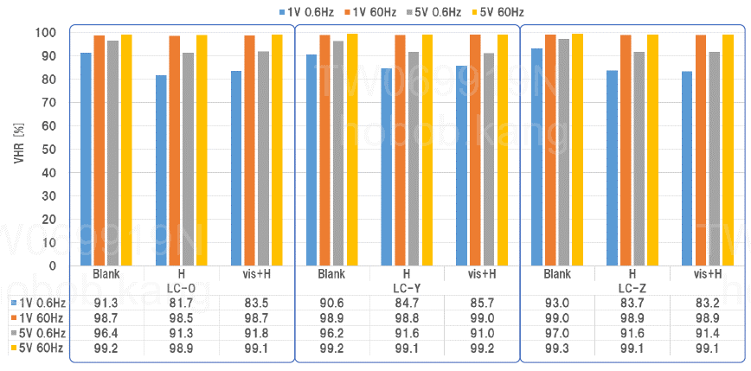
 | LCT-17-1336 | RB005 | 7142T | Before UV | 91.3 | 81.7 | 83.5 | 協立 | 1 | 0.6 | 191127 INL北廠 7142T 之液晶汚染性實驗結果報告([LC-0(ref)、LC-Y、LC-Z].pdf
 | LCT-17-1336 | RB005 | 7142T | Before UV | 98.7 | 98.5 | 98.7 | 協立 | 1 | 60 | 191127 INL北廠 7142T 之液晶汚染性實驗結果報告([LC-0(ref)、LC-Y、LC-Z].pdf
 | LCT-17-1336 | RB005 | 7142T | Before UV | 96.4 | 91.3 | 81.8 | 協立 | 5 | 0.6 | 191127 INL北廠 7142T 之液晶汚染性實驗結果報告([LC-0(ref)、LC-Y、LC-Z].pdf
 | LCT-17-1336 | RB005 | 7142T | Before UV | 99.2 | 98.9 | 99.1 | 協立 | 5 | 60 | 191127 INL北廠 7142T 之液晶汚染性實驗結果報告([LC-0(ref)、LC-Y、LC-Z].pdf
 | SLC19V33 | RB005 | 7142T | Before UV | 90.6 | 84.7 | 85.7 | 協立 | 1 | 0.6 | 191127 INL北廠 7142T 之液晶汚染性實驗結果報告([LC-0(ref)、LC-Y、LC-Z].pdf
 | SLC19V33 | RB005 | 7142T | Before UV | 98.9 | 98.8 | 99 | 協立 | 1 | 60 | 191127 INL北廠 7142T 之液晶汚染性實驗結果報告([LC-0(ref)、LC-Y、LC-Z].pdf
 | SLC19V33 | RB005 | 7142T | Before UV | 96.2 | 91.6 | 91 | 協立 | 5 | 0.6 | 191127 INL北廠 7142T 之液晶汚染性實驗結果報告([LC-0(ref)、LC-Y、LC-Z].pdf
 | SLC19V33 | RB005 | 7142T | Before UV | 99.2 | 99.1 | 99.2 | 協立 | 5 | 60 | 191127 INL北廠 7142T 之液晶汚染性實驗結果報告([LC-0(ref)、LC-Y、LC-Z].pdf
 | LCT-19-580 | RB005 | 7142T | Before UV | 93 | 83.7 | 83.2 | 協立 | 1 | 0.6 | 191127 INL北廠 7142T 之液晶汚染性實驗結果報告([LC-0(ref)、LC-Y、LC-Z].pdf
 | LCT-19-580 | RB005 | 7142T | Before UV | 99 | 98.9 | 98.9 | 協立 | 1 | 60 | 191127 INL北廠 7142T 之液晶汚染性實驗結果報告([LC-0(ref)、LC-Y、LC-Z].pdf
 | LCT-19-580 | RB005 | 7142T | Before UV | 97 | 91.6 | 91.4 | 協立 | 5 | 0.6 | 191127 INL北廠 7142T 之液晶汚染性實驗結果報告([LC-0(ref)、LC-Y、LC-Z].pdf
 | LCT-19-580 | RB005 | 7142T | Before UV | 99.3 | 99.1 | 99.1 | 協立 | 5 | 60 | 191127 INL北廠 7142T 之液晶汚染性實驗結果報告([LC-0(ref)、LC-Y、LC-Z].pdf

